Antall og andel utenfor arbeid
Kilde: NAV

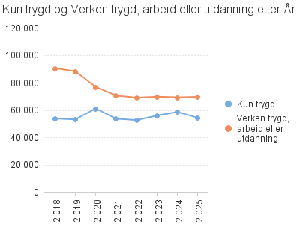
 | År | Antall utenfor arbeid og utdanning | Andel utenfor arbeid og utdanning
 | 2018 | 130141 | 18.3
 | 2019 | 127088 | 17.9
 | 2020 | 123855 | 17.6
 | 2021 | 110043 | 15.7
 | 2022 | 107526 | 15.3
 | 2023 | 111494 | 15.8
 | 2024 | 113725 | 16.2
 | 2025 | 109738 | 15.6

